Outubro
 |  |  |  | Outubro

ENTRADAS |  |  |  | GASTOS FIXOS |  |  |  |  | GASTOS VARIÁVEIS |  |  |  |  |  | COFRINHOS
Data | Descrição | Valor | Forma | Data | Descrição | Categoria | Valor | Forma | Data | Descrição | Categoria | Parcelas | Valor | Forma | Data | Categoria | Valor | Rendimentos | Prazo | Progreso | Meta
07/10 | Reembolsos | R$ 88.00 | Itaú | 2025-09-19 | WeMeds | Educação médica | R$ 34.99 | Itaú | 2025-04-04 | Tênis André | Reembolsos | 2025-09-07 | R$ 99.99 | Nubank | 2025-10-17 | Reserva | R$ 10,000.00 |  | - | 40.00% | R$ 25,000.00
13/10 | Reembolsos | R$ 104.90 | Itaú | 2025-09-25 | Ta de Clinicagem | Educação médica | R$ 34.90 | Itaú | 2025-05-27 | Apice Comesticos | Bem-estar/Saúde | 2025-05-05 | R$ 46.78 | Nubank | 2025-10-20 | Residência | R$ 3,200.00 |  | 2027-03-01 | 6.40% | R$ 50,000.00
13/10 | Aval | R$ 640.00 | Itaú | 2025-09-26 | Vivo Celular | Celular/tecnologia | R$ 85.00 | Itaú | 2025-07-19 | Araújo | Bem-estar/Saúde | 2025-03-03 | R$ 95.08 | Itaú | 2025-10-20 | Móveis | R$ 1,000.00 |  | 2026-01-01 | 15.38% | R$ 6,500.00
14/10 | Asmel | R$ 1,988.00 | Itaú | 2025-10-06 | Spotify | Lazer | R$ 15.95 | Pix | 2025-08-22 | Autoescola | Educação médica | 2025-03-02 | R$ 390.22 | Itaú | 2025-10-20 | Viagem | R$ 1,000.00 |  | 2025-12-01 | 20.00% | R$ 5,000.00
14/10 | Salubritá | R$ 3,199.11 | Nubank | 2025-10-07 | Contabilidade | Contabilidade/impostos | R$ 282.40 | Boleto | 2025-08-25 | Presente Bee | Presentes | 2025-02-02 | R$ 54.75 | Itaú |  | Total | R$ 15,200.00 |  |  | 17.57% | R$ 86,500.00
17/10 | Reembolsos | R$ 79.72 | Itaú | 2025-10-08 | Manicure | Beleza | R$ 148.92 | Itaú | 2025-09-05 | Tênis Andrê | Reembolsos | 2025-09-02 | R$ 100.07 | Itaú
20/10 | Reembolsos | R$ 60.00 | Itaú | 2025-10-12 | Whitebook | Educação médica | R$ 69.90 | Itaú | 2025-09-05 | Marisa | Roupas/acessórios | 2025-03-02 | R$ 112.32 | Itaú
20/10 | Outros | R$ 325.00 | Nubank | 2025-10-13 | Canva Mãe | Reembolsos | R$ 34.90 | Nubank | 2025-09-05 | Compra centro | Futilidades | 2025-02-02 | R$ 57.00 | Itaú
24/10 | Reembolsos | R$ 35.00 | Itaú | 2025-10-14 | Gympass | Bem-estar/Saúde | R$ 139.90 | Itaú | 2025-09-16 | Presente Rafa | Presentes | 2025-02-02 | R$ 87.95 | Itaú
28/10 | Rendimentos | R$ 23.78 | Itaú | 2025-10-16 | Gympass André | Reembolsos | R$ 189.90 | Itaú | 2025-09-19 | DiSavoia pizzaria | Eventos | - | R$ 80.21 | Itaú
27/10 | Aval | R$ 800.00 | Itaú | 2025-10-18 | Google One | Celular/tecnologia | R$ 14.99 | Itaú | 2025-09-20 | Uber (aniver Mãe) | Transporte | - | R$ 30.94 | Itaú
 | Total | R$ 7,343.51 |  |  | Total |  | R$ 1,051.75 |  | 2025-09-20 | Uber (aniver Davi) | Transporte | - | R$ 12.93 | Itaú
 | Salário mês | R$ 6,627.11 | 90.24% |  |  |  |  |  | 2025-09-21 | 99 (aniver Davi) | Transporte | - | R$ 31.50 | Itaú
 |  |  |  |  |  |  |  |  | 2025-09-21 | 99moto (Velocity) | Transporte | - | R$ 6.70 | Itaú
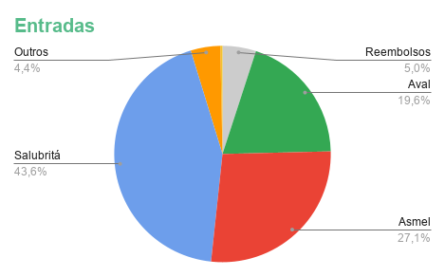
 |  |  |  |  |  |  |  |  | 2025-09-21 | Principia | Bem-estar/Saúde | 2025-02-01 | R$ 56.50 | Itaú
 |  |  |  |  |  |  |  |  | 2025-09-22 | Livro Amazon | Lazer | - | R$ 15.96 | Itaú
 | BALANÇO DO MÊS |  |  |  |  |  |  |  | 2025-09-23 | Corte cabelo | Beleza | - | R$ 160.00 | Itaú
 |  | Valores | Meta |  |  |  |  |  | 2025-09-23 | Lanche padaria | Alimentação | - | R$ 13.34 | Itaú
 | Saldo inicial | R$ 16,912.04 |  |  |  |  |  |  | 2025-09-23 | Morangos | Alimentação | - | R$ 11.97 | Itaú
 | Entradas | R$ 7,343.51 |  |  |  |  |  |  | 2025-09-24 | Araújo | Bem-estar/Saúde | - | R$ 77.58 | Itaú
 | Fatura Itaú | R$ 4,842.27 | R$ 4,861.28 |  |  |  |  |  | 2025-09-25 | Chocolate Asmel | Alimentação | - | R$ 4.00 | Itaú
 | Fatura NuBank |  |  |  |  |  |  |  | 2025-09-26 | Riachuelo | Roupas/acessórios | 2025-03-01 | R$ 106.66 | Itaú
 | Saídas | R$ 5,968.24 |  |  |  |  |  |  | 2025-09-26 | Presente Mãe | Presentes | 2025-02-01 | R$ 51.75 | Itaú
 | Investidos | R$ 15,200.00 |  |  |  |  |  |  | 2025-09-26 | Deck Boi na Brasa | Eventos | - | R$ 43.15 | Itaú
 | Saldo do mês | R$ 3,087.31 |  |  |  |  |  |  | 2025-09-26 | Banheiro Cidade | Futilidades | - | R$ 2.50 | Itaú
 |  |  |  |  |  |  |  |  | 2025-09-27 | Uber (niver Brandão) | Transporte | - | R$ 10.92 | Itaú
 |  |  |  |  |  |  |  |  | 2025-09-28 | Uber (arena do espeto) | Transporte | - | R$ 25.91 | Itaú
 |  |  |  |  |  |  |  |  | 2025-09-28 | 99 (arena do espeto) | Transporte | - | R$ 23.80 | Itaú
 |  |  |  |  |  |  |  |  | 2025-09-28 | Bebidas Arena do Espeto | Eventos | - | R$ 46.00 | Itaú
 |  |  |  |  |  |  |  |  | 2025-10-01 | Almoço Salubritá | Alimentação | - | R$ 25.05 | Itaú
 |  |  |  |  |  |  |  |  | 2025-10-01 | Uber inloco | Reembolsos | - | R$ 84.96 | Itaú
 |  |  |  |  |  |  |  |  | 2025-10-01 | Uber inloco | Reembolsos | - | R$ 101.60 | Itaú
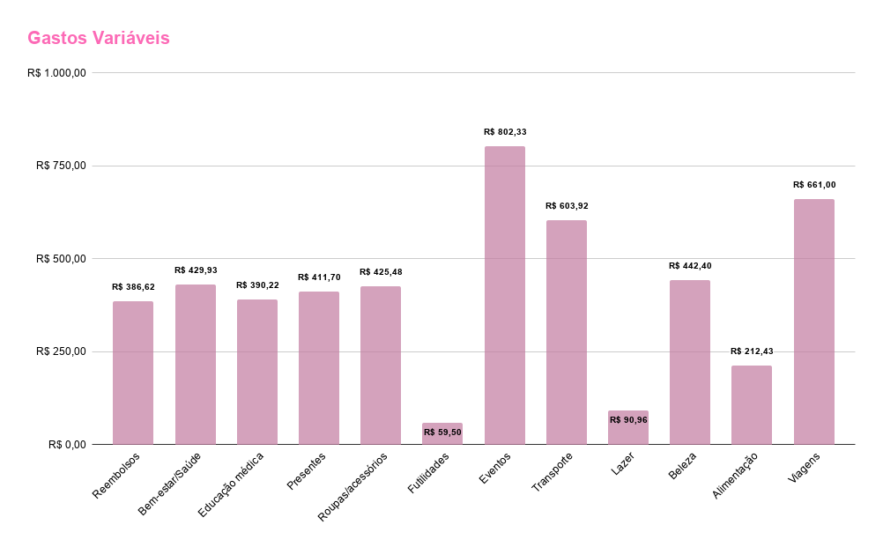
 |  |  |  |  |  |  |  |  | 2025-10-02 | Marcação laser | Beleza | - | R$ 20.00 | Pix
 |  |  |  |  |  |  |  |  | 2025-10-02 | Uber Asmel | Transporte | - | R$ 24.96 | Itaú
 |  |  |  |  |  |  |  |  | 2025-10-02 | Lanche Asmel | Alimentação | - | R$ 11.00 | Itaú
 |  |  |  |  |  |  |  |  | 2025-10-03 | Picolé Oggi | Alimentação | - | R$ 2.75 | Itaú
 |  |  |  |  |  |  |  |  | 2025-10-03 | Lojas Rede | Bem-estar/Saúde | - | R$ 23.99 | Itaú
 |  |  |  |  |  |  |  |  | 2025-10-03 | Vestido amarelo | Roupas/acessórios | 2025-02-01 | R$ 100.00 | Itaú
 |  |  |  |  |  |  |  |  | 2025-10-03 | Uber (aniver Jonex) | Transporte | - | R$ 13.92 | Itaú
 |  |  |  |  |  |  |  |  | 2025-10-04 | Bar do Bem | Eventos | - | R$ 20.30 | Itaú
 |  |  |  |  |  |  |  |  | 2025-10-04 | Bar do Isaque | Eventos | - | R$ 7.00 | Itaú
 |  |  |  |  |  |  |  |  | 2025-10-04 | Bebidas 3pretos | Eventos | - | R$ 40.00 | Itaú
 |  |  |  |  |  |  |  |  | 2025-10-04 | 99 (aniver Isadora) | Transporte | - | R$ 13.40 | Itaú
 |  |  |  |  |  |  |  |  | 2025-10-04 | Entrada 3Pretos | Eventos | - | R$ 22.95 | Nubank
 |  |  |  |  |  |  |  |  | 2025-10-05 | 99 (aniver Isadora) | Transporte | - | R$ 19.63 | Itaú
 |  |  |  |  |  |  |  |  | 2025-10-05 | Baxo bar | Eventos | - | R$ 22.00 | Itaú
 |  |  |  |  |  |  |  |  | 2025-10-05 | Mi corazon | Eventos | - | R$ 33.00 | Itaú
 |  |  |  |  |  |  |  |  | 2025-10-05 | Uber (Baxo bar) | Transporte | - | R$ 25.95 | Itaú
 |  |  |  |  |  |  |  |  | 2025-10-07 | Cervejas Brandão | Eventos | - | R$ 27.00 | Pix
 |  |  |  |  |  |  |  |  | 2025-10-07 | Sushi mãe | Alimentação | - | R$ 45.43 | Itaú
 |  |  |  |  |  |  |  |  | 2025-10-07 | Beco acessórios | Roupas/acessórios | 2025-02-01 | R$ 40.50 | Itaú
 |  |  |  |  |  |  |  |  | 2025-10-07 | BHbus | Transporte | - | R$ 50.00 | Itaú
 |  |  |  |  |  |  |  |  | 2025-10-07 | Presente Ana Souto | Presentes | - | R$ 167.25 | Itaú
 |  |  |  |  |  |  |  |  | 2025-10-07 | Acessórios Chinês | Roupas/acessórios | 2025-02-01 | R$ 66.00 | Itaú
 |  |  |  |  |  |  |  |  | 2025-10-07 | 99 (shopping Mãe) | Transporte | - | R$ 30.20 | Itaú
 |  |  |  |  |  |  |  |  | 2025-10-08 | 99 (manicure) | Transporte | - | R$ 16.60 | Itaú
 |  |  |  |  |  |  |  |  | 2025-10-08 | 99 (manicure) | Transporte | - | R$ 12.60 | Itaú
 |  |  |  |  |  |  |  |  | 2025-10-08 | Peixe frito Salubritá | Alimentação | - | R$ 43.45 | Itaú
 |  |  |  |  |  |  |  |  | 2025-10-08 | Natura | Beleza | 2025-02-01 | R$ 62.40 | Itaú
 |  |  |  |  |  |  |  |  | 2025-10-09 | Uber Asmel | Transporte | - | R$ 20.97 | Itaú
 |  |  |  |  |  |  |  |  | 2025-10-10 | Depilação laser | Beleza | - | R$ 200.00 | Itaú
 |  |  |  |  |  |  |  |  | 2025-10-10 | Headphone | Lazer | 2025-02-01 | R$ 75.00 | Itaú
 |  |  |  |  |  |  |  |  | 2025-10-10 | 99 (laser) | Transporte | - | R$ 16.60 | Itaú
 |  |  |  |  |  |  |  |  | 2025-10-10 | 99 (laser) | Transporte | - | R$ 14.80 | Itaú
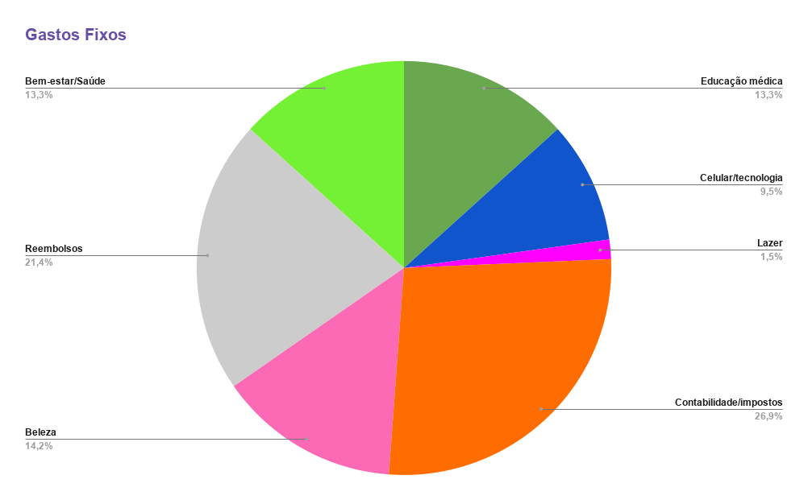
 |  |  |  |  |  |  |  |  | 2025-10-11 | 99 (clube Sirio) | Transporte | - | R$ 18.05 | Itaú
 |  |  |  |  |  |  |  |  | 2025-10-11 | Resenha da Nath Giulia | Eventos | - | R$ 58.00 | Itaú
 |  |  |  |  |  |  |  |  | 2025-10-11 | 99 (niver Giulia) | Transporte | - | R$ 19.55 | Itaú
 |  |  |  |  |  |  |  |  | 2025-10-11 | 99 (niver Giulia) | Transporte | - | R$ 19.85 | Itaú
 |  |  |  |  |  |  |  |  | 2025-10-12 | Buser SJC | Viagens | - | R$ 174.90 | Itaú
 |  |  |  |  |  |  |  |  | 2025-10-13 | Clube Sírio | Eventos | - | R$ 96.00 | Pix
 |  |  |  |  |  |  |  |  | 2025-10-14 | Avaliação André | Presentes | - | R$ 50.00 | Pix
 |  |  |  |  |  |  |  |  | 2025-10-14 | 99 Salubritá | Transporte | - | R$ 16.80 | Itaú
 |  |  |  |  |  |  |  |  | 2025-10-14 | Suco Pilates | Alimentação | - | R$ 5.19 | Itaú
 |  |  |  |  |  |  |  |  | 2025-10-15 | Peixe frito Salubritá | Alimentação | - | R$ 46.75 | Itaú
 |  |  |  |  |  |  |  |  | 2025-10-15 | Uber (Aval) | Transporte | - | R$ 12.45 | Itaú
 |  |  |  |  |  |  |  |  | 2025-10-16 | Avião Bahia | Viagens | 2025-09-01 | R$ 99.82 | Itaú
 |  |  |  |  |  |  |  |  | 2025-10-16 | Taxa de embarque ???? | Viagens | - | R$ 86.28 | Itaú
 |  |  |  |  |  |  |  |  | 2025-10-16 | Lanche Asmel | Alimentação | - | R$ 3.50 | Itaú
 |  |  |  |  |  |  |  |  | 2025-10-16 | Uber Asmel | Transporte | - | R$ 18.95 | Itaú
 |  |  |  |  |  |  |  |  | 2025-10-17 | 99 (Vale Tudo Milena) | Transporte | - | R$ 28.50 | Itaú
 |  |  |  |  |  |  |  |  | 2025-10-17 | Bar Robson Stella | Eventos | - | R$ 146.72 | Itaú
 |  |  |  |  |  |  |  |  | 2025-10-18 | Entrada Rolé Andre | Eventos | - | R$ 120.00 | Itaú
 |  |  |  |  |  |  |  |  | 2025-10-18 | 99 André e Fran | Transporte | - | R$ 20.20 | Itaú
 |  |  |  |  |  |  |  |  | 2025-10-18 | 99 André e Fran | Transporte | - | R$ 12.30 | Itaú
 |  |  |  |  |  |  |  |  | 2025-10-18 | Café Cultura | Eventos | - | R$ 40.00 | Itaú
 |  |  |  |  |  |  |  |  | 2025-10-18 | Uber Fran e André | Transporte | - | R$ 34.94 | Itaú
 |  |  |  |  |  |  |  |  | 2025-10-21 | Pousada Bahia | Viagens | 30% | R$ 300.00 | Pix
 |  |  |  |  |  |  |  |  | 2025-10-28 | Ficha academia | Bem-estar/Saúde | - | R$ 100.00 | Pix
 |  |  |  |  |  |  |  |  | 2025-10-31 | Desafio fitness | Bem-estar/Saúde | - | R$ 30.00 | Pix
 |  |  |  |  |  |  |  |  |  | Total |  |  | R$ 4,916.49

 |  |  |  |  |  |  |  |  | PARCELAS
 |  |  |  |  |  |  |  |  | Data | Descrição | Categoria | Parcelas | Valor | Forma
 |  |  |  |  |  |  |  |  | 2025-04-04 | Tênis André | Reembolsos | 2025-09-07 | R$ 99.99 | Itaú
 |  |  |  |  |  |  |  |  | 2025-05-27 | Apice Comesticos | Bem-estar/Saúde | 2025-05-05 | R$ 46.78 | Nubank
 |  |  |  |  |  |  |  |  | 2025-07-19 | Araújo | Bem-estar/Saúde | 2025-03-03 | R$ 95.08 | Itaú
 |  |  |  |  |  |  |  |  | 2025-08-22 | Autoescola | Educação médica | 2025-03-02 | R$ 390.22 | Itaú
 |  |  |  |  |  |  |  |  | 2025-08-25 | Presente Bee | Presentes | 2025-02-02 | R$ 54.75 | Itaú
 |  |  |  |  |  |  |  |  | 2025-09-05 | Tênis Andrê | Reembolsos | 2025-09-02 | R$ 100.07 | Itaú
 |  |  |  |  |  |  |  |  | 2025-09-05 | Marisa | Roupas/acessórios | 2025-03-02 | R$ 112.32 | Itaú
 |  |  |  |  |  |  |  |  | 2025-09-05 | Compra centro | Futilidades | 2025-02-02 | R$ 57.00 | Itaú
 |  |  |  |  |  |  |  |  | 2025-09-16 | Presente Rafa | Presentes | 2025-02-02 | R$ 87.95 | Itaú
 |  |  |  |  |  |  |  |  | 2025-09-21 | Principia | Bem-estar/Saúde | 2025-02-01 | R$ 56.50 | Itaú
 |  |  |  |  |  |  |  |  | 2025-09-26 | Riachuelo | Roupas/acessórios | 2025-03-01 | R$ 106.66 | Itaú
 |  |  |  |  |  |  |  |  | 2025-09-26 | Presente Mãe | Presentes | 2025-02-01 | R$ 51.75 | Itaú
 |  |  |  |  |  |  |  |  | 2025-10-03 | Vestido amarelo | Roupas/acessórios | 2025-02-01 | R$ 100.00 | Itaú
 |  |  |  |  |  |  |  |  | 2025-10-07 | Beco acessórios | Roupas/acessórios | 2025-02-01 | R$ 40.50 | Itaú
 |  |  |  |  |  |  |  |  | 2025-10-07 | Acessórios Chinês | Roupas/acessórios | 2025-02-01 | R$ 66.00 | Itaú
 |  |  |  |  |  |  |  |  | 2025-10-08 | Natura | Beleza | 2025-02-01 | R$ 62.40 | Itaú
 |  |  |  |  |  |  |  |  | 2025-10-10 | Headphone | Lazer | 2025-02-01 | R$ 75.00 | Itaú
 |  |  |  |  |  |  |  |  | 2025-10-16 | Avião Bahia | Viagens | 2025-09-01 | R$ 99.82 | Itaú
 |  |  |  |  |  |  |  |  | 2025-10-21 | Pousada Bahia | Viagens | 30% | R$ 300.00 | Pix

 |  |  |  |  |  |  |  |  |  | Total |  |  | R$ 2,002.79

Novembro
 |  |  |  | Novembro

ENTRADAS |  |  |  | GASTOS FIXOS |  |  |  |  | GASTOS VARIÁVEIS |  |  |  |  |  | COFRINHOS
Data | Descrição | Valor | Forma | Data | Descrição | Categoria | Valor | Forma | Data | Descrição | Categoria | Parcelas | Valor | Forma | Data | Categoria | Valor | Rendimentos | Prazo | Progreso | Meta
12/11 | Salubritá | R$ 3,527.91 | Itaú | 2025-10-19 | WeMeds | Educação médica | R$ 34.99 | Itaú | 2025-04-04 | Tênis André | Reembolsos | 8/9 | R$ 99.99 | Nubank | 2025-11-23 | Reserva | R$ 400.00 |  | - | 1.60% | R$ 25,000.00
13/11 | Asmel | R$ 2,184.00 | Itaú | 2025-10-25 | Ta de Clinicagem | Educação médica | R$ 44.90 | Itaú | 2025-08-22 | Autoescola | Educação médica | 3/3 | R$ 390.22 | Itaú | 2025-11-23 | Móveis | R$ 500.00 |  | 2027-03-01 | 1.00% | R$ 50,000.00
12/11 | Aval | R$ 1,500.00 | Itaú | 2025-10-26 | Vivo Celular | Celular/tecnologia | R$ 85.00 | Itaú | 2025-09-05 | Tênis Andrê | Reembolsos | 3/9 | R$ 100.07 | Itaú | 2025-11-23 | Residência | R$ 2,800.00 |  | 2026-01-01 | 43.08% | R$ 6,500.00
26/11 | Aval | R$ 1,766.66 | Itaú | 2025-11-03 | Contabilidade | Contabilidade/impostos | R$ 282.40 | Boleto | 2025-09-05 | Marisa | Roupas/acessórios | 3/3 | R$ 113.32 | Itaú | 2025-11-23 | Viagem | R$ 550.00 |  | 2025-12-01 | 11.00% | R$ 5,000.00
05/11 | Reembolsos | R$ 300.00 | Nubank | 2025-11-04 | Spotify | Lazer | R$ 15.95 | Pix | 2025-09-21 | Principia | Bem-estar/Saúde | 2/2 | R$ 56.50 | Itaú |  | Total | R$ 4,250.00 |  |  | 4.91% | R$ 86,500.00
18/11 | Rendimentos | R$ 2.69 | Itaú | 2025-11-05 | Imposto de Renda PJ | Contabilidade/impostos | R$ 98.53 | Boleto | 2025-09-26 | Riachuelo | Roupas/acessórios | 2/3 | R$ 106.66 | Itaú
18/11 | Reembolsos | R$ 23.78 | Itaú | 2025-11-11 | Canva Mãe | Reembolsos | R$ 34.90 | Nubank | 2025-09-26 | Presente Mãe | Presentes | 2/2 | R$ 51.75 | Itaú
 |  |  |  | 2025-11-12 | Manicure | Beleza | R$ 144.44 | Itaú | 2025-10-03 | Vestido amarelo | Roupas/acessórios | 2/2 | R$ 100.00 | Itaú
 |  |  |  | 2025-11-12 | Whitebook | Educação médica | R$ 69.90 | Itaú | 2025-10-07 | Beco acessórios | Roupas/acessórios | 2/2 | R$ 40.50 | Itaú
 |  |  |  | 2025-11-14 | Gympass | Bem-estar/Saúde | R$ 139.90 | Itaú | 2025-10-07 | Acessórios Chinês | Roupas/acessórios | 2/2 | R$ 66.00 | Itaú
 |  |  |  | 2025-11-18 | Google One | Celular/tecnologia | R$ 14.99 | Itaú | 2025-10-08 | Natura | Beleza | 2/2 | R$ 62.40 | Itaú
 | Total | R$ 9,305.04 |  | 2025-11-14 | Imposto PJ (DAS) | Contabilidade/impostos | R$ 191.95 | Boleto | 2025-10-10 | Headphone | Lazer | 2/2 | R$ 75.00 | Itaú
 | Salário mês | R$ 8,978.57 | 96.49% |  | Total |  | R$ 1,157.85 |  | 2025-10-16 | Avião Bahia | Viagens | 1/9 | R$ 99.82 | Itaú
 |  |  |  |  |  |  |  |  | 2025-10-18 | Xeque mate | Eventos | - | R$ 20.00 | Itaú
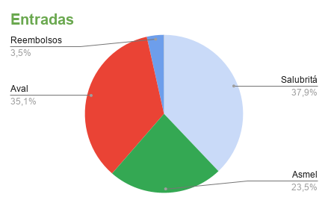
 |  |  |  |  |  |  |  |  | 2025-10-19 | Bar do Orlando | Eventos | - | R$ 56.10 | Itaú
 |  |  |  |  |  |  |  |  | 2025-10-19 | Araújo lanche Enare | Alimentação | - | R$ 25.65 | Itaú
 |  |  |  |  |  |  |  |  | 2025-10-19 | 99 volta casa | Transporte | - | R$ 26.95 | Itaú
 |  |  |  |  |  |  |  |  | 2025-10-19 | 99 Enare | Transporte | - | R$ 22.05 | Itaú
 |  |  |  |  | BALANÇO DO MÊS |  |  |  | 2025-10-19 | 99 Bar do Orlando | Transporte | - | R$ 15.90 | Itaú
 |  |  |  |  |  | Valores | Meta |  | 2025-10-19 | Barrigudinha 1000ton | Eventos | - | R$ 12.00 | Itaú
 |  |  |  |  | Saldo inicial | R$ 3,273.46 |  |  | 2025-10-20 | Acessórios Chinês | Roupas/acessórios | - | R$ 30.00 | Itaú
 |  |  |  |  | Entradas | R$ 9,305.04 |  |  | 2025-10-21 | Araújo shampoo | Bem-estar/Saúde | 2025-02-01 | R$ 58.52 | Itaú
 |  |  |  |  | Fatura Itaú | R$ 4,435.33 |  |  | 2025-10-21 | Ingresso Mira! | Eventos | - | R$ 67.50 | Itaú
 |  |  |  |  | Fatura NuBank |  |  |  | 2025-10-21 | BhBus | Transporte | - | R$ 50.00 | Itaú
 |  |  |  |  | Saídas | R$ 6,698.61 |  |  | 2025-10-22 | Câmera digital Kodak | Futilidades | 2025-12-01 | R$ 133.22 | Itaú
 |  |  |  |  | Investidos | R$ 4,250.00 |  |  | 2025-10-23 | Uber Asmel | Transporte | - | R$ 32.67 | Itaú
 |  |  |  |  | Saldo do mês | R$ 1,629.89 |  |  | 2025-10-23 | Chicletes Asmel | Alimentação | - | R$ 3.50 | Itaú
 |  |  |  |  |  |  |  |  | 2025-10-24 | Deck Boi na Brasa | Eventos | - | R$ 60.00 | Itaú
 |  |  |  |  |  |  |  |  | 2025-10-24 | Uber Tuanny | Transporte | - | R$ 17.93 | Itaú
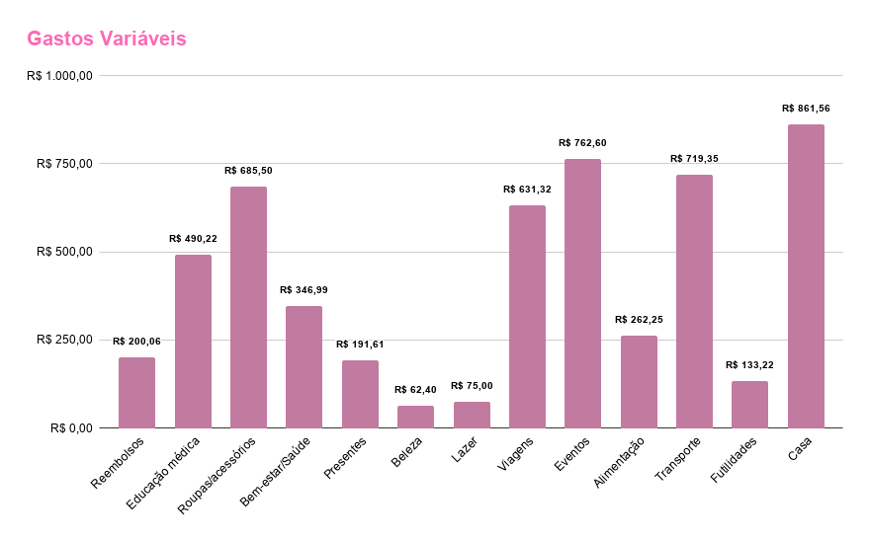
 |  |  |  |  |  |  |  |  | 2025-10-25 | 99 Dona Margherita | Transporte | - | R$ 26.25 | Itaú
 |  |  |  |  |  |  |  |  | 2025-10-25 | Bebidas Mira! | Eventos | - | R$ 48.00 | Itaú
 |  |  |  |  |  |  |  |  | 2025-10-25 | Bebidas Resenha da Naty | Eventos | - | R$ 36.00 | Itaú
 |  |  |  |  |  |  |  |  | 2025-10-25 | 99 Dona Margherita | Transporte | - | R$ 19.30 | Itaú
 |  |  |  |  |  |  |  |  | 2025-10-25 | Rodízio de Pizza | Eventos | - | R$ 93.28 | Itaú
 |  |  |  |  |  |  |  |  | 2025-10-25 | Uber Aniver Otati | Transporte | - | R$ 17.96 | Itaú
 |  |  |  |  |  |  |  |  | 2025-10-26 | Almoço Sagradinha | Eventos | - | R$ 52.00 | Itaú
 |  |  |  |  |  |  |  |  | 2025-10-26 | Sorvete Sagradinha | Eventos | - | R$ 12.56 | Itaú
 |  |  |  |  |  |  |  |  | 2025-10-26 | 99 almoço Sagradinha | Transporte | - | R$ 13.20 | Itaú
 |  |  |  |  |  |  |  |  | 2025-10-28 | Magnólia Restaurante | Eventos | - | R$ 63.28 | Itaú
 |  |  |  |  |  |  |  |  | 2025-10-28 | Rocket Confeitaria | Eventos | - | R$ 18.00 | Itaú
 |  |  |  |  |  |  |  |  | 2025-10-28 | 99 Almoço Day | Transporte | - | R$ 8.90 | Itaú
 |  |  |  |  |  |  |  |  | 2025-10-28 | 99 Volta Casa | Transporte | - | R$ 18.60 | Itaú
 |  |  |  |  |  |  |  |  | 2025-10-29 | 99 Café Bahia | Transporte | - | R$ 8.80 | Itaú
 |  |  |  |  |  |  |  |  | 2025-10-29 | Almoço Café Bahia | Alimentação | - | R$ 28.49 | Itaú
 |  |  |  |  |  |  |  |  | 2025-10-29 | 99 Casa Milena | Transporte | - | R$ 8.80 | Itaú
 |  |  |  |  |  |  |  |  | 2025-10-29 | Mais Sabor | Eventos | - | R$ 35.20 | Itaú
 |  |  |  |  |  |  |  |  | 2025-10-31 | Graal lanche | Alimentação | - | R$ 30.00 | Itaú
 |  |  |  |  |  |  |  |  | 2025-10-31 | 99 Aval-casa | Transporte | - | R$ 19.60 | Itaú
 |  |  |  |  |  |  |  |  | 2025-10-31 | 99 Entrega Mala | Transporte | - | R$ 32.90 | Itaú
 |  |  |  |  |  |  |  |  | 2025-11-01 | Pão de queijo aeroporto | Alimentação | - | R$ 7.00 | Itaú
 |  |  |  |  |  |  |  |  | 2025-11-02 | Cerveja SJC | Eventos | - | R$ 70.00 | Itaú
 |  |  |  |  |  |  |  |  | 2025-11-03 | Graal lanche | Alimentação | - | R$ 47.50 | Itaú
 |  |  |  |  |  |  |  |  | 2025-11-03 | Uber Expominas | Transporte | - | R$ 21.94 | Itaú
 |  |  |  |  |  |  |  |  | 2025-11-03 | 99 Aval | Transporte | - | R$ 19.50 | Itaú
 |  |  |  |  |  |  |  |  | 2025-11-04 | Peixe Frito Mãe | Eventos | - | R$ 51.60 | Itaú
 |  |  |  |  |  |  |  |  | 2025-11-04 | Sorvete Mãe | Eventos | - | R$ 20.58 | Itaú
 |  |  |  |  |  |  |  |  | 2025-11-04 | 99 Salubritá-casa | Transporte | - | R$ 20.50 | Itaú
 |  |  |  |  |  |  |  |  | 2025-11-05 | Concurso Contagem | Educação médica | - | R$ 100.00 | Boleto
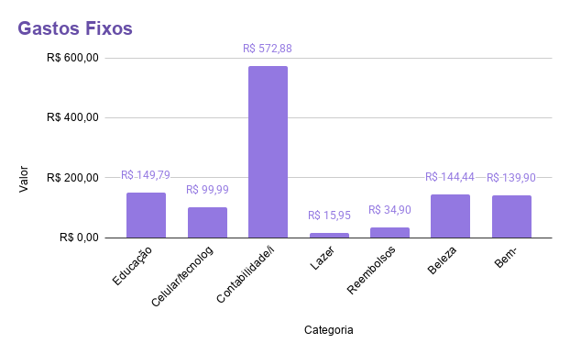
 |  |  |  |  |  |  |  |  | 2025-11-05 | Uber Salubritá-casa | Transporte | - | R$ 24.95 | Itaú
 |  |  |  |  |  |  |  |  | 2025-11-05 | Drogaria Pacheco | Bem-estar/Saúde | - | R$ 113.56 | Itaú
 |  |  |  |  |  |  |  |  | 2025-11-06 | 99 Asmel | Transporte | - | R$ 35.89 | Itaú
 |  |  |  |  |  |  |  |  | 2025-11-06 | Chicletes Asmel | Alimentação | - | R$ 3.50 | Itaú
 |  |  |  |  |  |  |  |  | 2025-11-10 | Almoço Aval | Alimentação | - | R$ 27.79 | Itaú
 |  |  |  |  |  |  |  |  | 2025-11-10 | 99 Aval | Transporte | - | R$ 11.50 | Itaú
 |  |  |  |  |  |  |  |  | 2025-11-10 | Shein ano novo | Roupas/acessórios | 2025-03-01 | R$ 77.93 | Itaú
 |  |  |  |  |  |  |  |  | 2025-11-11 | Presente Isadora | Presentes | - | R$ 139.86 | Itaú
 |  |  |  |  |  |  |  |  | 2025-11-11 | Shein praia | Roupas/acessórios | 2025-03-01 | R$ 151.09 | Itaú
 |  |  |  |  |  |  |  |  | 2025-11-11 | Bhbus | Transporte | - | R$ 50.00 | Itaú
 |  |  |  |  |  |  |  |  | 2025-11-12 | 99 manicure | Transporte | - | R$ 11.20 | Itaú
 |  |  |  |  |  |  |  |  | 2025-11-14 | Almoço Milena | Alimentação | - | R$ 30.00 | Itaú
 |  |  |  |  |  |  |  |  | 2025-11-14 | 99 unimed | Transporte | - | R$ 15.35 | Itaú
 |  |  |  |  |  |  |  |  | 2025-11-14 | 99 biopsia | Transporte | - | R$ 12.30 | Itaú
 |  |  |  |  |  |  |  |  | 2025-11-14 | 99 milena | Transporte | - | R$ 13.00 | Itaú
 |  |  |  |  |  |  |  |  | 2025-11-15 | Uber árabe | Transporte | - | R$ 31.17 | Itaú
 |  |  |  |  |  |  |  |  | 2025-11-16 | 99 noivado | Transporte | - | R$ 23.45 | Itaú
 |  |  |  |  |  |  |  |  | 2025-11-17 | Uber volta noivado | Transporte | - | R$ 27.95 | Itaú
 |  |  |  |  |  |  |  |  | 2025-11-17 | Uber Aval | Transporte | - | R$ 9.94 | Itaú
 |  |  |  |  |  |  |  |  | 2025-11-17 | 99 centro | Transporte | - | R$ 33.05 | Itaú
 |  |  |  |  |  |  |  |  | 2025-11-17 | Araújo curativos | Bem-estar/Saúde | 2025-02-01 | R$ 118.41 | Itaú
 |  |  |  |  |  |  |  |  | 2025-11-17 | Almoço Aval | Alimentação | - | R$ 58.82 | Itaú
 |  |  |  |  |  |  |  |  | 2025-11-18 | Airbnb Bahia | Viagens | - | R$ 211.50 | Pix
 |  |  |  |  |  |  |  |  | 2025-11-19 | Árabe e antartica | Eventos | - | R$ 46.50 | Pix
 |  |  |  |  |  |  |  |  | 2025-11-18 | 99 pop | Transporte | - | R$ 17.85 | Itaú
 |  |  |  |  |  |  |  |  | 2025-11-25 | Transfer Boipeba | Viagens | - | R$ 320.00 | Pix
 |  |  |  |  |  |  |  |  | 2025-11-28 | Escrivaninha | Casa | - | R$ 861.56 | Pix
 |  |  |  |  |  |  |  |  |  | Fatura |  | - | R$ 118.68 | Itaú
 |  |  |  |  |  |  |  |  |  | Total |  |  | R$ 5,540.76

 |  |  |  |  |  |  |  |  | PARCELAS
 |  |  |  |  |  |  |  |  | Data | Descrição | Categoria | Parcelas | Valor | Forma
 |  |  |  |  |  |  |  |  | 2025-04-04 | Tênis André | Reembolsos | 8/9 | R$ 99.99 | Nubank
 |  |  |  |  |  |  |  |  | 2025-08-22 | Autoescola | Educação médica | 3/3 | R$ 390.22 | Itaú
 |  |  |  |  |  |  |  |  | 2025-09-05 | Tênis Andrê | Reembolsos | 3/9 | R$ 100.07 | Itaú
 |  |  |  |  |  |  |  |  | 2025-09-05 | Marisa | Roupas/acessórios | 3/3 | R$ 113.32 | Itaú
 |  |  |  |  |  |  |  |  | 2025-09-21 | Principia | Bem-estar/Saúde | 2/2 | R$ 56.50 | Itaú
 |  |  |  |  |  |  |  |  | 2025-09-26 | Riachuelo | Roupas/acessórios | 2/3 | R$ 106.66 | Itaú
 |  |  |  |  |  |  |  |  | 2025-09-26 | Presente Mãe | Presentes | 2/2 | R$ 51.75 | Itaú
 |  |  |  |  |  |  |  |  | 2025-10-03 | Vestido amarelo | Roupas/acessórios | 2/2 | R$ 100.00 | Itaú
 |  |  |  |  |  |  |  |  | 2025-10-07 | Beco acessórios | Roupas/acessórios | 2/2 | R$ 40.50 | Itaú
 |  |  |  |  |  |  |  |  | 2025-10-07 | Acessórios Chinês | Roupas/acessórios | 2/2 | R$ 66.00 | Itaú
 |  |  |  |  |  |  |  |  | 2025-10-08 | Natura | Beleza | 2/2 | R$ 62.40 | Itaú
 |  |  |  |  |  |  |  |  | 2025-10-10 | Headphone | Lazer | 2/2 | R$ 75.00 | Itaú
 |  |  |  |  |  |  |  |  | 2025-10-16 | Avião Bahia | Viagens | 1/9 | R$ 99.82 | Itaú
 |  |  |  |  |  |  |  |  | 2025-10-22 | Câmera digital Kodak | Futilidades | 2025-12-01 | R$ 133.22 | Itaú
 |  |  |  |  |  |  |  |  | 2025-10-22 | Araújo shampoo | Bem-estar/Saúde | 2025-02-01 | R$ 58.52 | Itaú
 |  |  |  |  |  |  |  |  | 2025-11-10 | Shein ano novo | Roupas/acessórios | 2025-03-01 | R$ 77.93 | Itaú
 |  |  |  |  |  |  |  |  | 2025-11-11 | Shein praia | Roupas/acessórios | 2025-03-01 | R$ 151.09 | Itaú
 |  |  |  |  |  |  |  |  | 2025-11-17 | Araújo curativos | Bem-estar/Saúde | 2025-02-01 | R$ 118.41 | Itaú
 |  |  |  |  |  |  |  |  |  | Total |  |  | R$ 1,901.40

Dezembro
 |  |  |  | Dezembro

ENTRADAS |  |  |  | GASTOS FIXOS |  |  |  |  | GASTOS VARIÁVEIS |  |  |  |  |  | COFRINHOS
Data | Descrição | Valor | Forma | Data | Descrição | Categoria | Valor | Forma | Data | Descrição | Categoria | Parcelas | Valor | Forma | Data | Categoria | Valor | Rendimentos | Prazo | Progreso | Meta
10/12 | Aval | R$ 1,486.66 |  | 2025-11-19 | WeMeds | Educação médica | R$ 34.99 | Itaú | 2025-04-04 | Tênis André | Presentes | 9/9 | R$ 99.99 | Nubank
 | Salubritá | R$ 3,410.00 |  | 2025-11-25 | Ta de Clinicagem | Educação médica | R$ 44.90 | Itaú | 2025-09-05 | Tênis Andrê | Reembolsos | 4/9 | R$ 100.07 | Itaú
 | Aval | R$ 1,840.00 |  | 2025-11-26 | Vivo Celular | Celular/tecnologia | R$ 100.00 | Itaú | 2025-09-26 | Riachuelo | Roupas/acessórios | 3/3 | R$ 106.66 | Itaú
 | Asmel | R$ 2,240.00 |  |  | Contabilidade | Contabilidade/impostos | R$ 282.40 | Boleto | 2025-09-26 | Riachuelo | Roupas/acessórios | 3/3 | R$ 106.66 | Itaú
 |  |  |  | 2025-12-04 | Spotify | Lazer | R$ 15.95 | Pix | 2025-10-16 | Avião Bahia | Viagens | 2/9 | R$ 99.82 | Itaú
 |  |  |  |  | Imposto de Renda PJ | Contabilidade/impostos |  | Boleto | 2025-10-22 | Câmera digital Kodak | Futilidades | 2/12 | R$ 133.22 | Itaú
 |  |  |  | 2025-12-11 | Canva Mãe | Reembolsos | R$ 34.90 | Nubank | 2025-10-22 | Araújo shampoo | Bem-estar/Saúde | 2/2 | R$ 58.52 | Itaú
 |  |  |  | 2025-12-17 | Manicure | Beleza | R$ 148.92 | Itaú | 2025-11-10 | Shein ano novo | Roupas/acessórios | 2/3 | R$ 77.93 | Itaú
 |  |  |  | 2025-12-12 | Whitebook | Educação médica | R$ 69.90 | Itaú | 2025-11-11 | Shein praia | Roupas/acessórios | 2/3 | R$ 151.09 | Itaú
 |  |  |  | 2025-12-14 | Gympass | Bem-estar/Saúde | R$ 139.90 | Itaú | 2025-11-17 | Araújo curativos | Bem-estar/Saúde | 2/2 | R$ 118.41 | Itaú
 |  |  |  | 2025-12-18 | Google One | Celular/tecnologia | R$ 14.99 | Itaú | 2025-11-19 | 99 Aval | Transporte | - | R$ 9.90 | Itaú
 | Total | R$ 8,976.66 |  | 2025-12-03 | Imposto de Renda PJ | Contabilidade/impostos | R$ 108.65 | Boleto | 2025-11-19 | Almoço Aval | Alimentação | - | R$ 32.98 | Itaú
 | Salário mês |  | 0.00% |  |  |  |  |  | 2025-11-20 | 99 vó | Transporte | - | R$ 12.20 | Itaú
 |  |  |  |  |  |  |  |  | 2025-11-20 | Cerveja 1000ton | Eventos | - | R$ 73.25 | Itaú
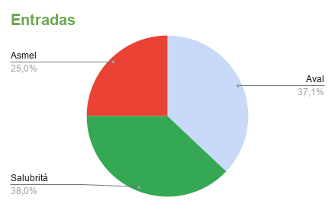
 |  |  |  |  |  |  |  |  | 2025-11-20 | Uber 1000ton | Transporte | - | R$ 25.96 | Itaú
 |  |  |  |  |  |  |  |  | 2025-11-21 | Uber 1000ton | Transporte | - | R$ 41.99 | Itaú
 |  |  |  |  |  |  |  |  | 2025-11-21 | Pao de queijo Aval | Alimentação | - | R$ 8.00 | Itaú
 |  |  |  |  |  |  |  |  | 2025-11-21 | 99 churras Isadora | Transporte | - | R$ 13.80 | Itaú
 |  |  |  |  |  |  |  |  | 2025-11-21 | Champanhe Isadora | Presentes | - | R$ 55.00 | Itaú
 |  |  |  |  |  |  |  |  | 2025-11-21 | 99 casa Isadora | Transporte | - | R$ 26.80 | Itaú
 |  |  |  |  |  |  |  |  | 2025-11-21 | 99 Porks | Transporte | - | R$ 18.15 | Itaú
 |  |  |  |  |  |  |  |  | 2025-11-23 | Araújo | Bem-estar/Saúde | - | R$ 25.28 | Itaú
 |  |  |  |  |  |  |  |  | 2025-11-24 | Americanas doces | Futilidades | - | R$ 35.97 | Itaú
 |  |  |  |  |  |  |  |  | 2025-11-24 | 99 Aval | Transporte | - | R$ 19.60 | Itaú
 |  |  |  |  |  |  |  |  | 2025-11-24 | Dentista | Bem-estar/Saúde | 2025-02-01 | R$ 75.00 | Itaú
 |  |  |  |  |  |  |  |  | 2025-11-24 | Dentista André | Reembolsos | 2025-02-01 | R$ 75.00 | Itaú
 |  |  |  |  |  |  |  |  | 2025-11-24 | Medway | Educação médica | 2025-12-01 | R$ 1,035.39 | Itaú
 |  |  |  |  |  |  |  |  | 2025-11-25 | Almoço Salubritá | Alimentação | - | R$ 40.55 | Itaú
 |  |  |  |  |  |  |  |  | 2025-11-25 | Shampoo Ápice | Beleza | - | R$ 67.73 | Itaú
 |  |  |  |  |  |  |  |  | 2025-11-25 | 99 Unimed Vó | Transporte | - | R$ 13.30 | Itaú
 |  |  |  |  |  |  |  |  | 2025-11-25 | 99 Casa Vó | Transporte | - | R$ 32.20 | Itaú
 |  |  |  |  |  |  |  |  | 2025-11-25 | Clareamento André | Reembolsos | 2025-12-01 | R$ 91.74 | Itaú
 |  |  |  |  |  |  |  |  | 2025-11-26 | 99 Salubritá | Transporte | - | R$ 22.20 | Itaú
 |  |  |  |  |  |  |  |  | 2025-11-27 | Chicletes Asmel | Alimentação | - | R$ 3.50 | Itaú
 |  |  |  |  |  |  |  |  | 2025-11-27 | 99 Asmel | Transporte | - | R$ 21.95 | Itaú
 |  |  |  |  |  |  |  |  | 2025-11-28 | Cama box | Casa | 2025-12-01 | R$ 286.49 | Itaú
 | BALANÇO DO MÊS |  |  |  |  |  |  |  | 2025-11-28 | Lente de contato | Bem-estar/Saúde | 2025-03-01 | R$ 90.92 | Itaú
 |  | Valores | Meta |  |  |  |  |  | 2025-11-29 | Ali ba bar | Eventos | - | R$ 69.19 | Itaú
 | Saldo inicial |  |  |  |  |  |  |  | 2025-11-29 | 99 ali ba bar | Transporte | - | R$ 25.93 | Itaú
 | Entradas | R$ 8,976.66 |  |  |  |  |  |  | 2025-11-30 | Chopp da praça | Eventos | - | R$ 45.45 | Itaú
 | Fatura Itaú | R$ 4,607.17 |  |  |  |  |  |  | 2025-11-30 | Bebidas Forno da sdds | Eventos | - | R$ 38.00 | Itaú
 | Fatura NuBank |  |  |  |  |  |  |  | 2025-11-30 | Bebidas Quintal Jabú | Eventos | - | R$ 36.00 | Itaú
 | Saídas | R$ 5,196.89 |  |  |  |  |  |  | 2025-11-30 | 99 Quintal Jabú | Transporte | - | R$ 51.05 | Itaú
 | Investidos | R$ 0.00 |  |  |  |  |  |  | 2025-12-01 | Almoço Aval | Alimentação | - | R$ 29.00 | Itaú
 | Saldo do mês | R$ 3,779.77 |  |  |  |  |  |  | 2025-12-01 | Show Seu Jorge | Eventos | - | R$ 276.00 | Itaú
 |  |  |  |  |  |  |  |  | 2025-12-02 | 99 Salubritá | Transporte | - | R$ 20.90 | Itaú
 |  |  |  |  |  |  |  |  | 2025-12-03 | Sushi Delrey | Alimentação | - | R$ 55.71 | Itaú
 |  |  |  |  |  |  |  |  | 2025-12-03 | 99 Delrey | Transporte | - | R$ 19.00 | Itaú
 |  |  |  |  |  |  |  |  | 2025-12-03 | 99 Delrey | Transporte | - | R$ 16.10 | Itaú
 |  |  |  |  |  |  |  |  | 2025-12-04 | Presente amigo oculto | Presentes | - | R$ 64.98 | Itaú
 |  |  |  |  |  |  |  |  | 2025-12-04 | Lanche Asmel | Alimentação | - | R$ 7.00 | Itaú
 |  |  |  |  |  |  |  |  | 2025-12-04 | 99 Asmel | Transporte | - | R$ 22.10 | Itaú
 |  |  |  |  |  |  |  |  | 2025-12-04 | Renner | Roupas/acessórios | 2025-04-01 | R$ 69.93 | Itaú
 |  |  |  |  |  |  |  |  | 2025-12-01 | Uber Marques | Transporte | - | R$ 47.83 | Pix

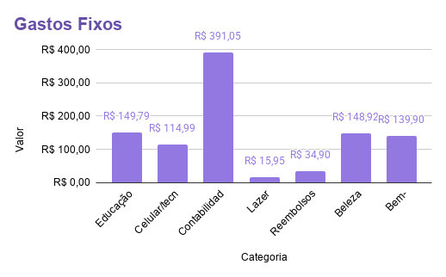

 |  |  |  |  | Total |  | R$ 995.50 |  |  | Total |  |  | R$ 4,201.39 |  |  | Total | R$ 0.00 |  |  | #DIV/0! | R$ 0.00

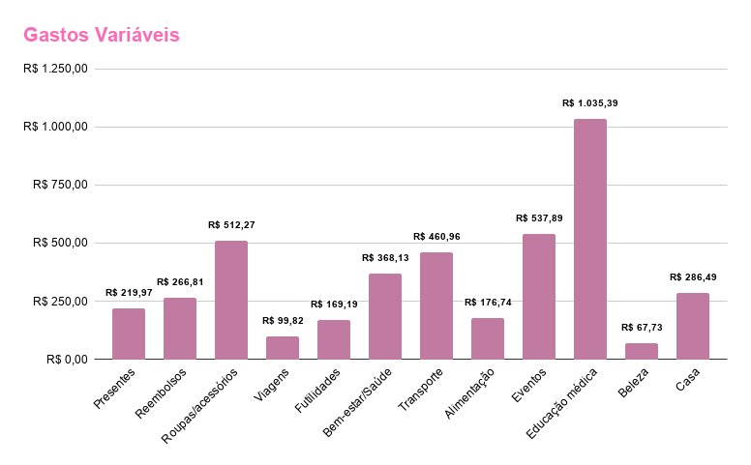

 |  |  |  |  |  |  |  |  | PARCELAS
 |  |  |  |  |  |  |  |  | Data | Descrição | Categoria | Parcelas | Valor | Forma
 |  |  |  |  |  |  |  |  | 2025-04-04 | Tênis André | Reembolsos | 9/9 | R$ 99.99 | Nubank
 |  |  |  |  |  |  |  |  | 2025-09-05 | Tênis Andrê | Reembolsos | 4/9 | R$ 100.07 | Itaú
 |  |  |  |  |  |  |  |  | 2025-09-26 | Riachuelo | Roupas/acessórios | 3/3 | R$ 106.66 | Itaú
 |  |  |  |  |  |  |  |  | 2025-09-26 | Riachuelo | Roupas/acessórios | 3/3 | R$ 106.66 | Itaú
 |  |  |  |  |  |  |  |  | 2025-10-16 | Avião Bahia | Viagens | 2/9 | R$ 99.82 | Itaú
 |  |  |  |  |  |  |  |  | 2025-10-22 | Câmera digital Kodak | Futilidades | 2/12 | R$ 133.22 | Itaú
 |  |  |  |  |  |  |  |  | 2025-10-22 | Araújo shampoo | Bem-estar/Saúde | 2/2 | R$ 58.52 | Itaú
 |  |  |  |  |  |  |  |  | 2025-11-10 | Shein ano novo | Roupas/acessórios | 2/3 | R$ 77.93 | Itaú
 |  |  |  |  |  |  |  |  | 2025-11-11 | Shein praia | Roupas/acessórios | 2/3 | R$ 151.09 | Itaú
 |  |  |  |  |  |  |  |  | 2025-11-17 | Araújo curativos | Bem-estar/Saúde | 2/2 | R$ 118.41 | Itaú

 |  |  |  |  |  |  |  |  |  | Total |  |  | R$ 1,052.37

Painel Geral
Painel Geral 2025
m

 |  | OUT | NOV | DEZ
 | ENTRADAS | R$ 7,343.51 | R$ 9,305.04 | R$ 8,976.66
 | SAÍDAS | R$ 5,968.24 | R$ 6,698.61 | R$ 5,196.89
 | INVESTIDO | R$ 15,200.00 | R$ 4,250.00 | R$ 0.00
 | SALDO | R$ 3,087.31 | R$ 1,629.89 | R$ 3,779.77

 |  | SALÁRIO MIN | R$ 6,880.00
 |  | GASTOS MÁX | R$ 3,440.00
 |  | INVEST MIN | R$ 3,440.00

Painel Geral 2025

